Schilderbestellformular Trail
Schilderbestellformular Singletrail

Bitte gelb markierte Felder ausfüllen!

TVB/ Gemeinde: |  |  |  | Telefon:
Ansprechpartner: |  |  |  | Email:

Information für die graphische Gestaltung/ Vorbereitung der Schilder:

Bikegebiet/ TVB: |  |  |  | Routennr./ Verbindlicher Routenname:
LOGO zum Bestellformular mitschicken

Shared Trail |  | bitte eintragen |  | Start der Route:

Schwierigkeitsklasse: |  | Bitte eintragen |  | Ziel der Route:

Routenbeschreibung für die Internetseite ( Bitte auch Start und Ziel angeben!)

Schildertyp |  | Mustertafel | Anzahl - bitte eintragen | Pauschale anrechenbare Kosten (€) | Gesamt anrechenbare Nettokosten (€)
Ausgangsschild |  | 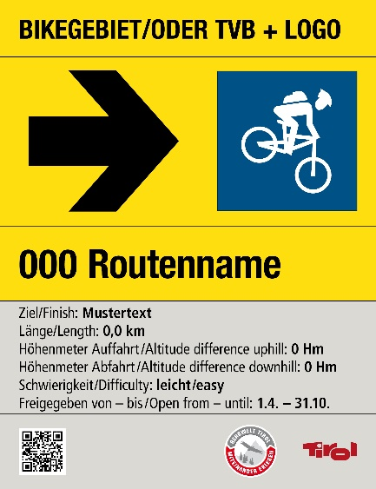 | 0 | € 27.00 | € 0.00
Größe (mm) 200x260x3+1Lasche
Farbwerte: Verkehrsgelb RAL 1023 (CYMK 0 10 90 0) Signalschwarz RAL 9004 (CYMK 100 90 100 80) Telegrau RAL 7047 (CYMK 0 0 5 20) Piktogramme: Blau = leicht/easy: Signalblau: RAL 5005 (CYMK 100 40 0 40) Rot = mittelschwierig/medium: Signalrot: RAL 3001(CYMK 20 100 90 10) Schwarz = schwer/difficult: Signalschwarz RAL 9004 (CYMK 100 90 100 80)
Richtungsschild |  | 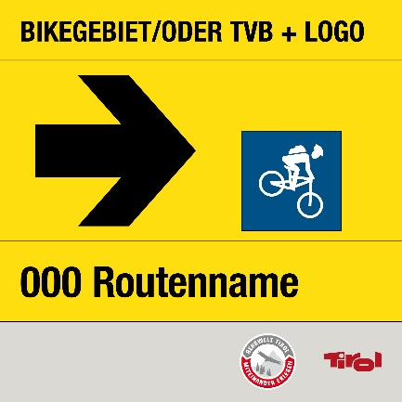 | 0 | € 25.00 | € 0.00
Größe (mm) 200x200x3+1Lasche
Farbwerte: Verkehrsgelb RAL 1023 (CYMK 0 10 90 0) Signalschwarz RAL 9004 (CYMK 100 90 100 80) Telegrau RAL 7047 (CYMK 0 0 5 20) Piktogramme: Blau = leicht/easy: Signalblau: RAL 5005 (CYMK 100 40 0 40) Rot = mittelschwierig/medium: Signalrot: RAL 3001(CYMK 20 100 90 10) Schwarz = schwer/difficult: Signalschwarz RAL 9004 (CYMK 100 90 100 80)
Pfeil groß |  |  | 0 | € 1.00 | € 0.00
für Ausgangs und Richtungsschild
Farbwerte: Signalschwarz RAL 9004 (CYMK 100 90 100 80) Vor Ort aufklebbar |  |  | automatische Übertragung
Verhaltensregeln |  | 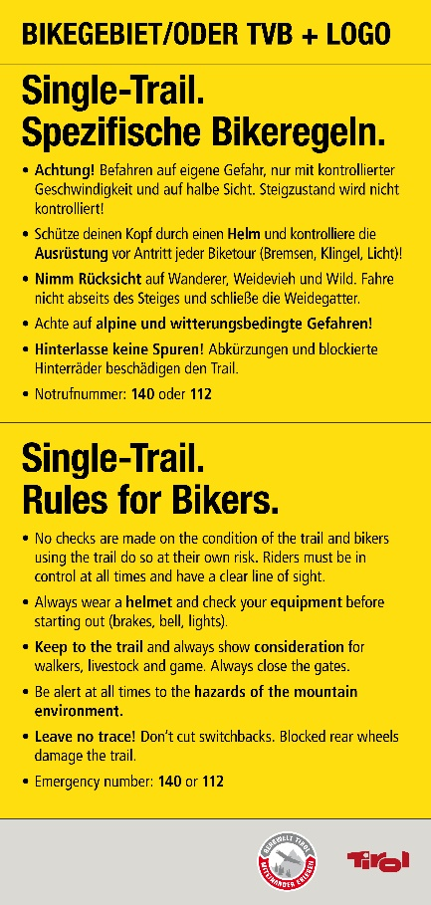 | 0 | € 35.00 | € 0.00
Größe (mm) 200x420x3+1Lasche
Farbwerte: Verkehrsgelb RAL 1023 (CYMK 0 10 90 0) Signalschwarz RAL 9004 (CYMK 100 90 100 80) Telegrau RAL 7047 (CYMK 0 0 5 20)
Pfeil klein |  |  | 0 | € 1.00 | € 0.00
für Kombischilder
Farbwerte: Signalschwarz RAL 9004 (CYMK 100 90 100 80) Vor Ort aufklebbar |  |  | automatische Übertragung
Richtungsschild 2 Trails |  | 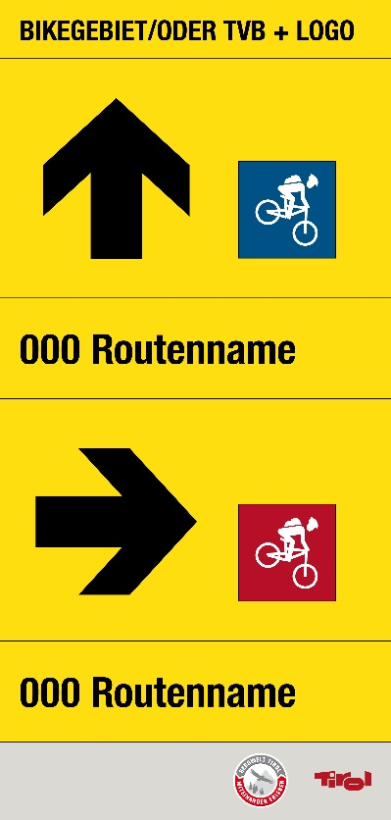 | 0 | € 35.00 | € 0.00
Größe (mm) 200x420x3+1Lasche
Farbwerte: Verkehrsgelb RAL 1023 (CYMK 0 10 90 0) Signalschwarz RAL 9004 (CYMK 100 90 100 80) Telegrau RAL 7047 (CYMK 0 0 5 20)
Richtungsschild 2 Trails |  | 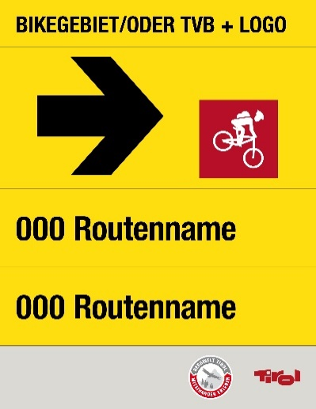 | 0 | € 27.00 | € 0.00
Größe (mm) 200x260x3+1Lasche
Farbwerte: Verkehrsgelb RAL 1023 (CYMK 0 10 90 0) Signalschwarz RAL 9004 (CYMK 100 90 100 80) Telegrau RAL 7047 (CYMK 0 0 5 20) Piktogramme: Blau = leicht/easy: Signalblau: RAL 5005 (CYMK 100 40 0 40) Rot = mittelschwierig/medium: Signalrot: RAL 3001(CYMK 20 100 90 10) Schwarz = schwer/difficult: Signalschwarz RAL 9004 (CYMK 100 90 100 80)
Variante Richtungsschild 3 Trails |  | 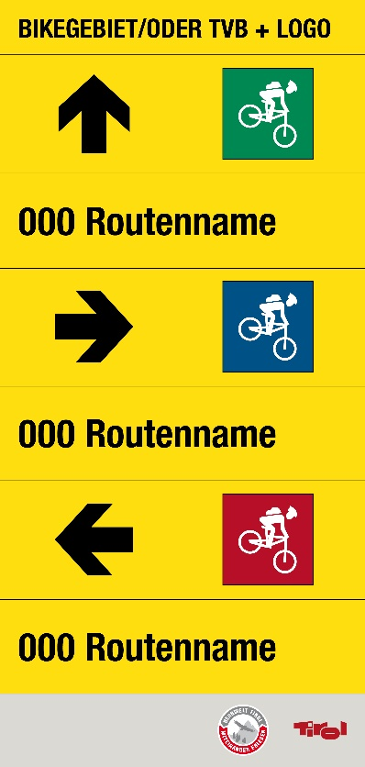 | 0 | € 35.00 | € 0.00
Größe (mm) 200x420x3+1Lasche
Farbwerte: Verkehrsgelb RAL 1023 (CYMK 0 10 90 0) Signalschwarz RAL 9004 (CYMK 100 90 100 80) Telegrau RAL 7047 (CYMK 0 0 5 20)
Schiebestrecke |  | 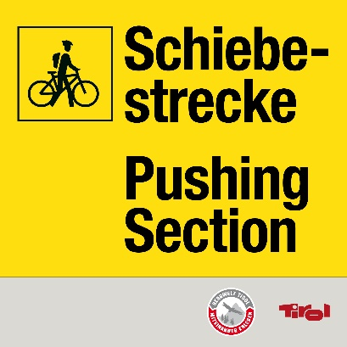 | 0 | € 25.00 | € 0.00
Größe (mm) 200x200x3+1Lasche
Farbwerte: Verkehrsgelb RAL 1023 (CYMK 0 10 90 0) Signalschwarz RAL 9004 (CYMK 100 90 100 80) Telegrau RAL 7047 (CYMK 0 0 5 20)
Wander/ MTB Weg |  | 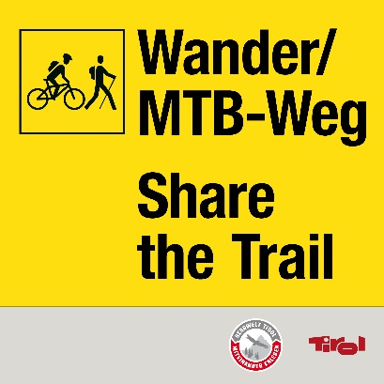 | 0 | € 25.00 | € 0.00
Größe (mm) 200x200x3+1Lasche
Farbwerte: Verkehrsgelb RAL 1023 (CYMK 0 10 90 0) Signalschwarz RAL 9004 (CYMK 100 90 100 80) Telegrau RAL 7047 (CYMK 0 0 5 20)
Weg nur für Biker |  | 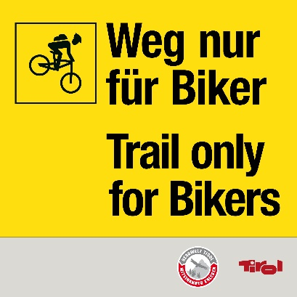 | 0 | € 25.00 | € 0.00
Größe (mm) 200x200x3+1Lasche
Farbwerte: Verkehrsgelb RAL 1023 (CYMK 0 10 90 0) Signalschwarz RAL 9004 (CYMK 100 90 100 80) Telegrau RAL 7047 (CYMK 0 0 5 20)
Weg nur für Wanderer |  | 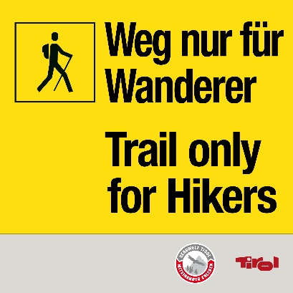 | 0 | € 25.00 | € 0.00
Größe (mm) 200x200x3+1Lasche
Farbwerte: Verkehrsgelb RAL 1023 (CYMK 0 10 90 0) Signalschwarz RAL 9004 (CYMK 100 90 100 80) Telegrau RAL 7047 (CYMK 0 0 5 20)
Trail Ende |  | 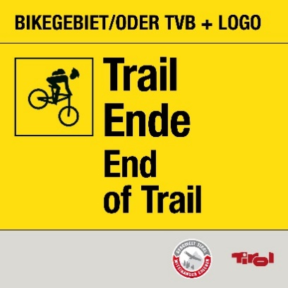 | 0 | € 25.00 | € 0.00
Größe (mm) 200x200x3+1Lasche
Farbwerte: Verkehrsgelb RAL 1023 (CYMK 0 10 90 0) Signalschwarz RAL 9004 (CYMK 100 90 100 80) Telegrau RAL 7047 (CYMK 0 0 5 20)
Rettungspunkte Ausgangstafel |  |  | 0 | € 35.00 | € 0.00
Größe (mm) 200x420x3+1Lasche
Farbwerte: Verkehrsgelb RAL 1023 (CYMK 0 10 90 0) Signalschwarz RAL 9004 (CYMK 100 90 100 80) Telegrau RAL 7047 (CYMK 0 0 5 20) Bitte wenden Sie sich zur Bestellung der Rettungspunkte Tafeln an den Landschaftsdienst |  | 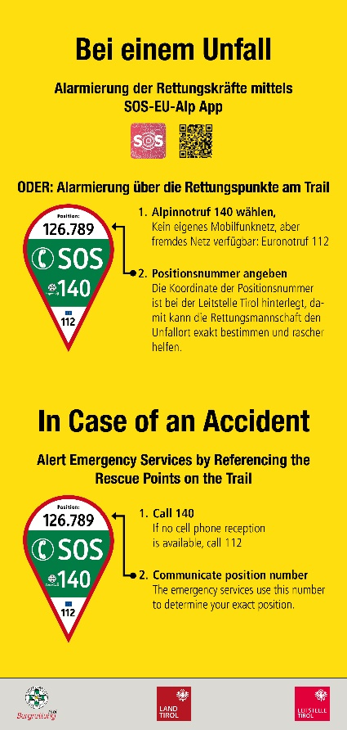
Gesperrt Schild |  | 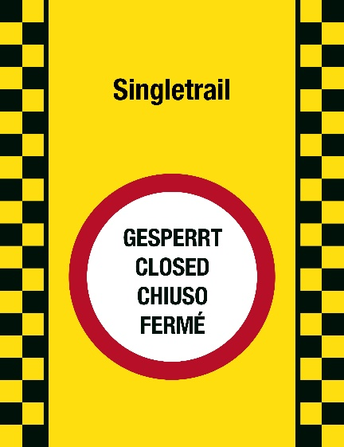 | 0 | € 27.00 | € 0.00
Größe (mm) 200x260x3+1Lasche
Farbwerte: Verkehrsgelb RAL 1023 (CYMK 0 10 90 0) Signalrot RAL 3001 (CMYK 20 100 90 10) Signalweiß RAL 9003 (CYMK 0 0 0 0) Signalschwarz RAL 9004 (CYMK 100 90 100 80)
Kreuzung |  | 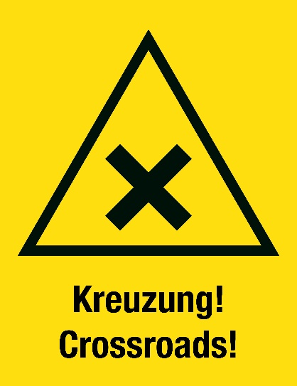 | 0 | € 27.00 | € 0.00
Größe (mm) 200x260x3+1Lasche
Farbwerte: Verkehrsgelb RAL 1023 (CYMK 0 10 90 0) Signalschwarz RAL 9004 (CYMK 100 90 100 80)
Langsam |  | 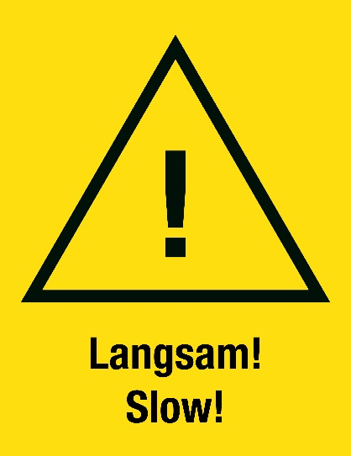 | 0 | € 27.00 | € 0.00
Größe (mm) 200x260x3+1Lasche
Farbwerte: Verkehrsgelb RAL 1023 (CYMK 0 10 90 0) Signalschwarz RAL 9004 (CYMK 100 90 100 80)
Achtung |  |  | 0 | € 27.00 | € 0.00
Größe (mm) 200x260x3+1Lasche
Farbwerte: Verkehrsgelb RAL 1023 (CYMK 0 10 90 0) Signalschwarz RAL 9004 (CYMK 100 90 100 80) |  | 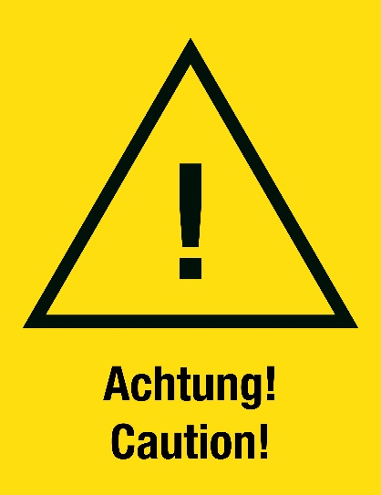
Bergauf Biken verboten |  | 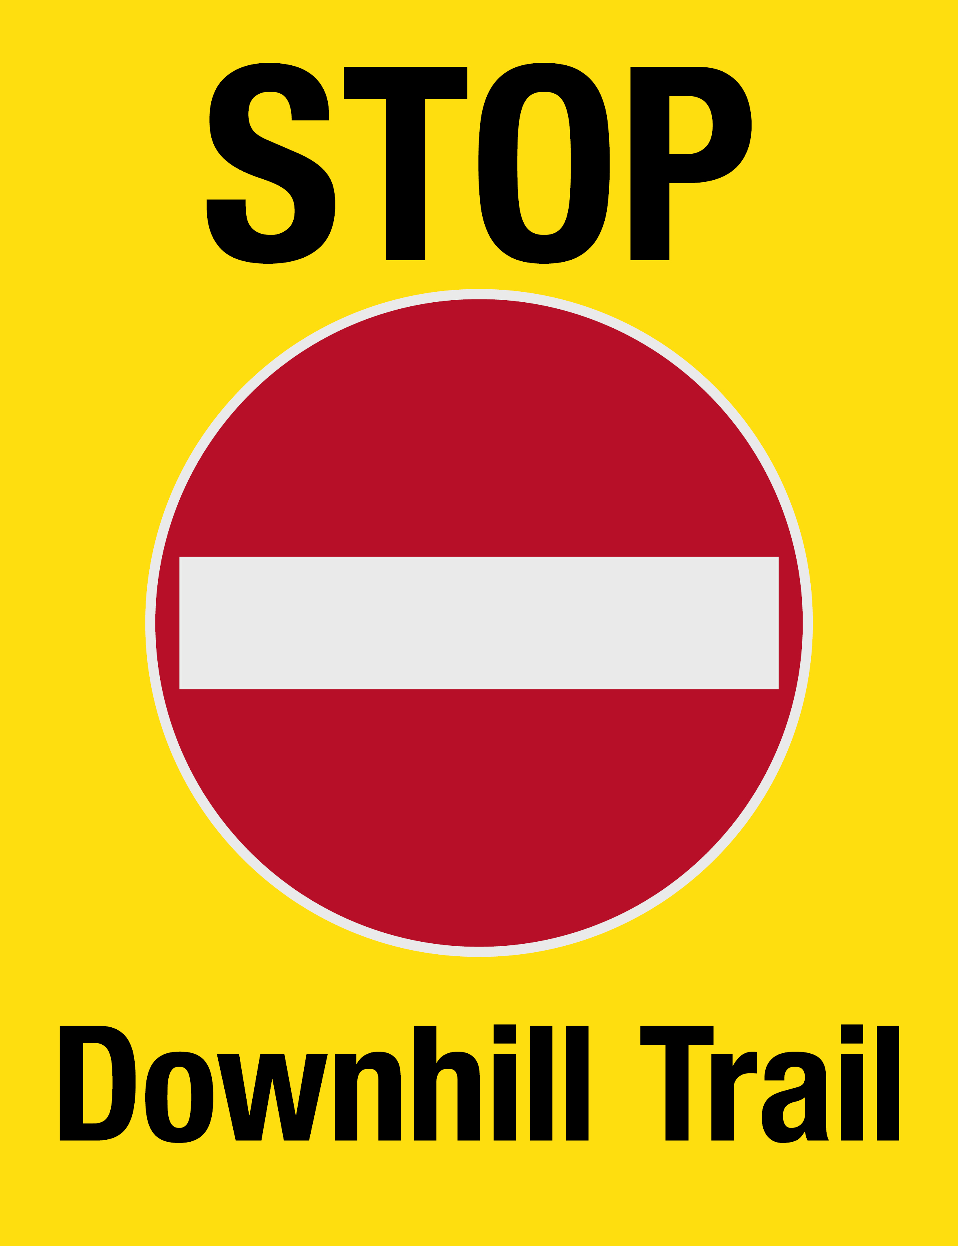 | 0 | € 27.00 | € 0.00
Größe (mm) 200x260x3+1Lasche
Farbwerte: Verkehrsgelb RAL 1023 (CYMK 0 10 90 0) Signalschwarz RAL 9004 (CYMK 100 90 100 80) Signalrot RAL 3001 (CMYK 20 100 90 10)
Bergab Biken verboten |  | 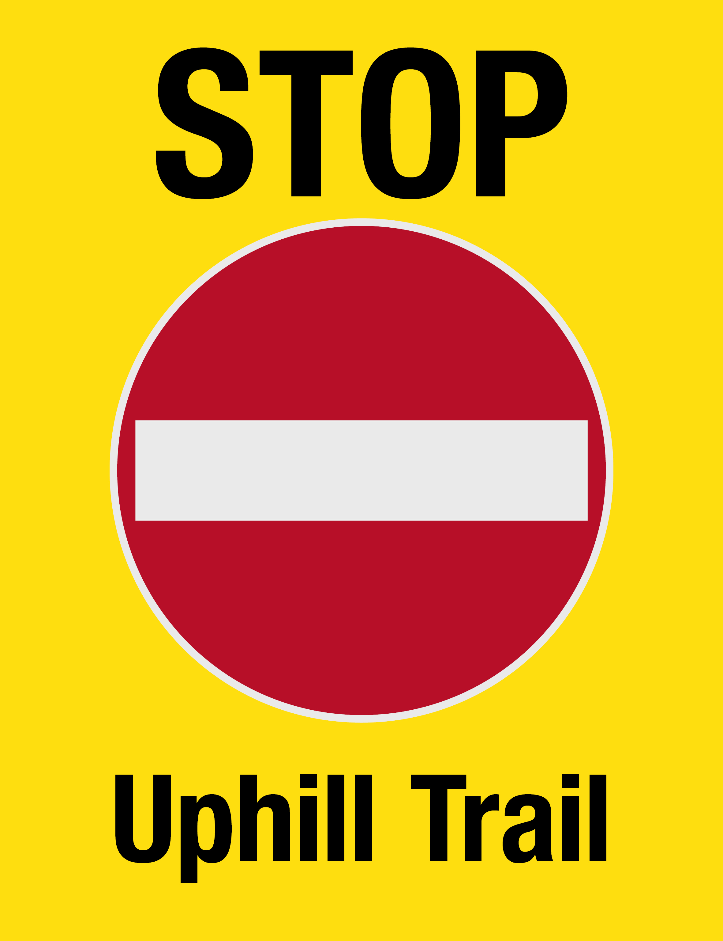 | 0 | € 27.00 | € 0.00
Größe (mm) 200x260x3+1Lasche
Farbwerte: Verkehrsgelb RAL 1023 (CYMK 0 10 90 0) Signalschwarz RAL 9004 (CYMK 100 90 100 80) Signalrot RAL 3001 (CMYK 20 100 90 10)
Gatter schließen |  |  | 0 | € 18.00 | € 0.00
Größe (mm) 200x50x3+1Lasche
Variable Beschriftung möglich z.B Achtung Kreuzung; Zum Trail etc. Farbwerte: Verkehrsgelb RAL 1023 (CYMK 0 10 90 0) Signalschwarz RAL 9004 (CYMK 100 90 100 80) |  | falls gewünscht hier andere Beschriftung einfügen
Gesamt |  | Schilder | 0 |  | € -

 |  | Pfeile | 0

Möchten Sie für die Beschilderung einen Antrag auf Fördermittel stellen? |  |  |  | bitte eintragen

 | Folgende Standards müssen bei der Umsetzung der Beschilderung eingehalten werden: • Aluschilder mit einer Dicke von 3mm und jeweils 2 Bolzen 6mm inkl.Beilagscheibe und Mutter in einem Beilagscheibe und Mutter in einem • Beständig gegen alle Witterungseinflüsse (Windeinflüsse, Schneelasten) • Farbecht • UV beständig • Garantieleistung von mindestens 6 Jahren • Folie 3M Scotchcal™ Farbfolien Serie 100 oder gleichwertiger Standard als Schutz • Hochwertiger Digitaldruck inklusive Schutzlaminat • Montage der Schilder muss durch ein stabiles, einfaches und sicheres System erfolgen: integrierte mit dem Schild verschweißte Schrauben, Stahlbandlasche und Rohrklemmen oder Verklebung von Stahlbandlasche und Schild.

